Easy X07+X10 - FR
 |  |  |  |  |  | Formulaire de commande : |  |  |  | Easy X07 + X10 |  |  |  | Design

 |  |  |  |  |  | Prise de mesures par le client

 | Date |  | ____/____/______ |  |  |  |  |  | Client
 |  |  |  |  |  |  |  |  |  |  |  | ____________________________________
 | Employé |  |  |  |  |  |  |  | Installateur
 |  |  | ____________________________________ |  |  |  |  |  |  |  |  | ____________________________________

 | Numéro d'ordre |  | ____________________________________ |  |  |  |  |  | Réf. installateur |  |  | ____________________________________

 | Vous souhaitez de commencer la production sans prise de mesures par nos soins ? Pas de problème ! Veuillez nous renvoyer ce formulaire complètement rempli et signé pour accord.

! | = obligatoire de remplir |  |  |  | ? Plus d'info sur www.aquaconcept.be

 | X07 Gauche + X10 droite |  |  |  |  |  | Vue de dessus - X07 Gauche |  |  |  |  | X07 droite + X10 Gauche

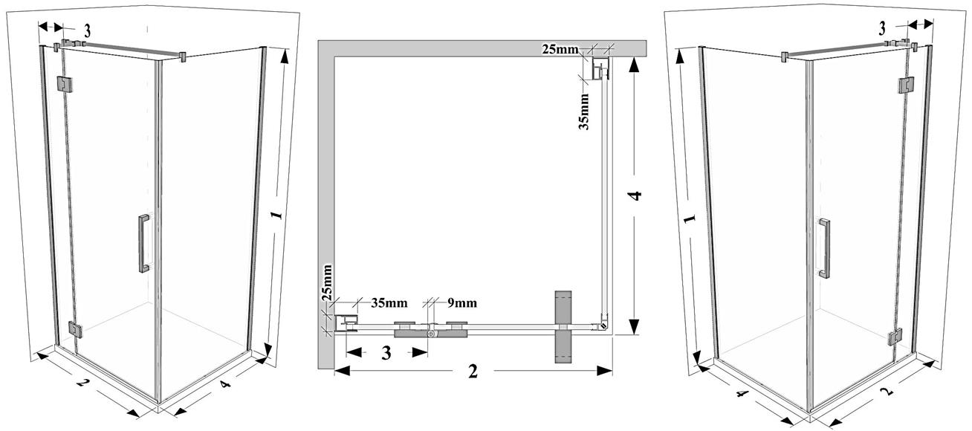

 | ! Position |  |  |  |  | Info

 |  |  | X07 | X10 |  | * | Réglabilité dans les profilés muraux = +10/-10 mm !!

 | Gauche |  |  |  |  | * | Couleur finition : brillant

 | Droite |  |  |  |  | * | Prise de mesures par le fabriquant possible moyennant un supplément

 |  |  |  |  |  | * | Montage par Aquaconcept est possible moyennant un supplément de prix

 | ! Mesures |  |  |  |  | ! Vitrages |  |  |  |  | ! Traitements du verre

! | Hauteur (1) |  |  |  | mm | Standard |  | 101 Transparent |  |  |  | Standard | aucun

 | (2000 mm = standard) |  |  |  |  |  |  | 130 Timeless® |  |  |  | supplément 20 % | 109 Aquaclean

! | Largeur (2) |  |  |  | mm | Supplément 20% |  | 102 Opal mat (opale) |  |  |  | Supplément 35% | 110 Zone intime

 |  |  |  |  |  |  |  | 104 Extra transparent |  |  |  |  | -> zone 800 mm central

! | Largeur (3) |  |  |  | mm |  |  | 105 Bronze (brun) |  |  |  |  | 111 Zone à la carte

 | (min 10% de la hauteur) |  |  |  |  |  |  | 106 Gris (gris) |  |  |  |  | -> Merci d'aussi donner le dessin

! | Largeur (4) |  |  |  | mm |  |  | 107 Green (vert)

 |  |  |  |  |  |  |  | 108 Blue (bleu)

 |  |  |  |  |  |  |  | 114 Crepi |  |  | ! Finition des pièces de fixation

 |  |  |  |  |  |  |  | 115 Cathedral

 |  |  |  |  |  |  |  | 118 Black (noir)

 | ! Largeur de la partie pivotante est maximum 743mm! |  |  |  |  | Supplément 35% |  | 119 Opal white |  |  |  | Poli (brillant)

 |  |  |  |  |  |  |  | 120 Opal black |  |  |  | Traverse en T

 |  |  |  |  |  |  |  | 125 Opal bronze

 |  |  |  |  |  |  |  | 126 Opal gris

 |  |  |  |  |  | Supplément 50% |  | 121 Mirror

 |  |  |  |  |  |  |  |  | Directives à suivre :
 |  |  |  |  |  |  |  |  | * Donnez toujours les mesures prises après avoir carrelé les murs.

 |  |  |  |  |  |  |  |  | * Uniquement pour montage entre des murs perpendiculaires.

 |  |  |  |  |  |  |  |  | * Les mesures sur ce formulaire sont contraignantes, un retour n'est pas possible.

 | Numéro d'article : |  |  |  |  |  |  |  | * Si ce document n'a pas été rempli complètement, l'article ne sera pas commandé.

! | Nom signataire |  |  | Signature |  |  |  |  | Le signataire déclare que l'information mentionnée sur ce formulaire est correcte, en tenant compte des directives ci-dessus, et qu'il en est responsable.

 | Date : | _____/_____/_____
! |  |  |  |  |  |  |  |  | Info : www.aquaconcept.eu e-mail: info@aquaconcept.eu tel +32 3 296 03 03

 | Veuillez renvoyer ce formulaire par mail : sales@aquaconcept.eu

